Источники
 |  |  |  |  | Форма 0503117 с.3
3. Источники финансирования дефицита бюджета

Наименование показателя | Код строки | Код источника финансирования дефицита бюджета по бюджетной классификации | Утвержденные бюджетные назначения | Исполнено | Неисполненные назначения

1 | 2 | 3 | 4 | 5 | 6
Источники финансирования дефицита бюджета - всего | 500 | x | 122,251,907.82 | 100,528,695.24 | 21,723,212.58
в том числе:
источники внутреннего финансирования бюджета | 520 | x | - | 120,000,000.00 | -
из них:
Иные источники внутреннего финансирования дефицитов бюджетов | 520 | 000 01 06 00 00 00 0000 000 | - | 120,000,000.00 | -
Операции по управлению остатками средств на единых счетах бюджетов | 520 | 000 01 06 10 00 00 0000 000 | - | 120,000,000.00 | -
Увеличение финансовых активов в государственной (муниципальной) собственности за счет средств организаций, лицевые счета которым открыты в территориальных органах Федерального казначейства или в финансовых органах в соответствии с законодательством Российской Федерации | 520 | 000 01 06 10 02 00 0000 500 | - | 120,000,000.00 | -
Увеличение финансовых активов в собственности городских округов за счет средств на казначейских счетах для осуществления и отражения операций с денежными средствами, поступающими во временное распоряжение получателей средств местного бюджета, казначейских счетах для осуществления и отражения операций с денежными средствами бюджетных и автономных учреждений, казначейских счетах для осуществления и отражения операций с денежными средствами юридических лиц, не являющихся участниками бюджетного процесса, бюджетными и автономными учреждениями | 520 | 000 01 06 10 02 04 0000 550 | - | 120,000,000.00 | -
Увеличение финансовых активов в собственности городских округов за счет средств на казначейских счетах для осуществления и отражения операций с денежными средствами, поступающими во временное распоряжение получателей средств местного бюджета, казначейских счетах для осуществления и отражения операций с денежными средствами бюджетных и автономных учреждений, казначейских счетах для осуществления и отражения операций с денежными средствами юридических лиц, не являющихся участниками бюджетного процесса, бюджетными и автономными учреждениями (увеличение финансовых активов за счет привлечения на единый счет местного бюджета остатков средств на казначейских счетах для осуществления и отражения операций с денежными средствами бюджетных и автономных учреждений, открытых финансовому органу муниципального образования) | 520 | 000 01 06 10 02 04 0002 550 | - | 120,000,000.00 | -
источники внешнего финансирования бюджета | 620 | x | - | - | -
из них:
Изменение остатков средств | 700 |  | 122,251,907.82 | -19,471,304.76 | 141,723,212.58
Изменение остатков средств на счетах по учету средств бюджетов | 700 | 000 01 05 00 00 00 0000 000 | 122,251,907.82 | -19,471,304.76 | 141,723,212.58
увеличение остатков средств, всего | 710 |  | -8,345,188,756.34 | -3,103,945,902.53 | X
Увеличение остатков средств бюджетов | 710 | 000 01 05 00 00 00 0000 500 | -8,345,188,756.34 | -3,103,945,902.53 | X
Увеличение прочих остатков средств бюджетов | 710 | 000 01 05 02 00 00 0000 500 | -8,345,188,756.34 | -3,103,945,902.53 | X
Увеличение прочих остатков денежных средств бюджетов | 710 | 000 01 05 02 01 00 0000 510 | -8,345,188,756.34 | -3,103,945,902.53 | X
Увеличение прочих остатков денежных средств бюджетов городских округов | 710 | 000 01 05 02 01 04 0000 510 | -8,345,188,756.34 | -3,103,945,902.53 | X
уменьшение остатков средств, всего | 720 |  | 8,467,440,664.16 | 3,084,474,597.77 | X
Уменьшение остатков средств бюджетов | 720 | 000 01 05 00 00 00 0000 600 | 8,467,440,664.16 | 3,084,474,597.77 | X
Уменьшение прочих остатков средств бюджетов | 720 | 000 01 05 02 00 00 0000 600 | 8,467,440,664.16 | 3,084,474,597.77 | X
Уменьшение прочих остатков денежных средств бюджетов | 720 | 000 01 05 02 01 00 0000 610 | 8,467,440,664.16 | 3,084,474,597.77 | X
Уменьшение прочих остатков денежных средств бюджетов городских округов | 720 | 000 01 05 02 01 04 0000 610 | 8,467,440,664.16 | 3,084,474,597.77 | X

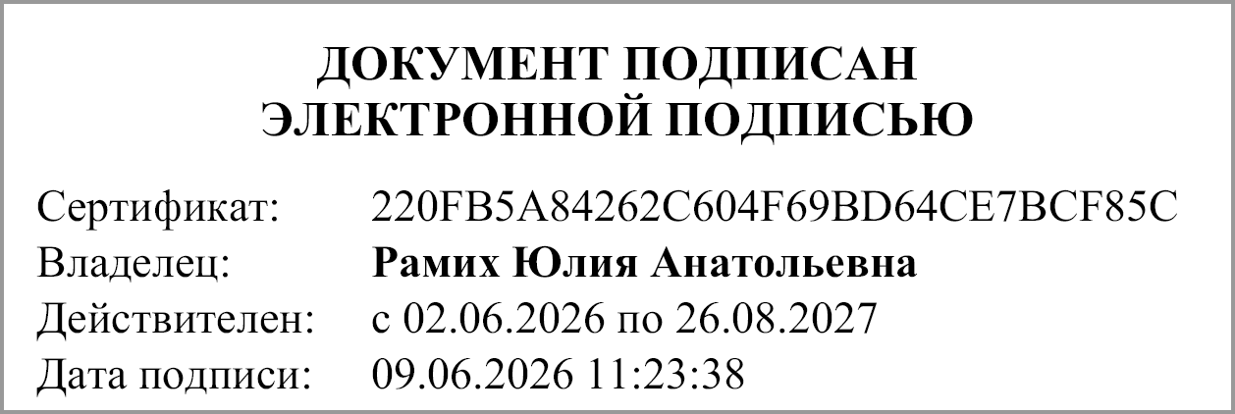
Руководитель |  |  | Рамих Юлия Анатольевна

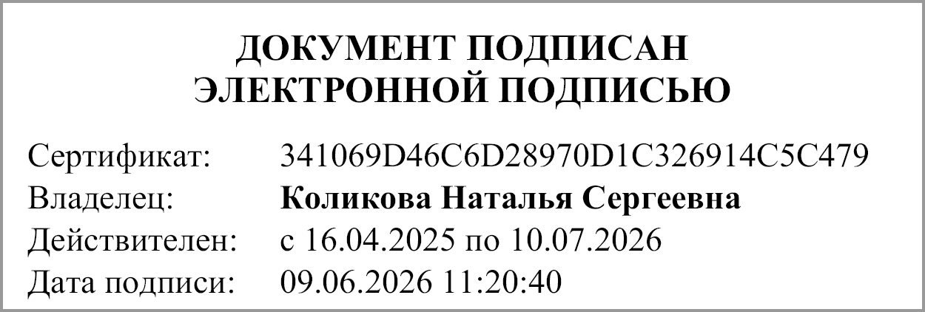
Главный бухгалтер |  |  | Коликова Наталья Сергеевна

"01" июня 2026 г.

Документ подписан электронной подписью. Дата представления 09.06.2026 Главный бухгалтер(Коликова Наталья Сергеевна, Сертификат: 341069D46C6D28970D1C326914C5C479, Действителен: с 16.04.2025 по 10.07.2026), Руководитель(Рамих Юлия Анатольевна, Сертификат: 220FB5A84262C604F69BD64CE7BCF85C, Действителен: с 02.06.2026 по 26.08.2027)

